关系图
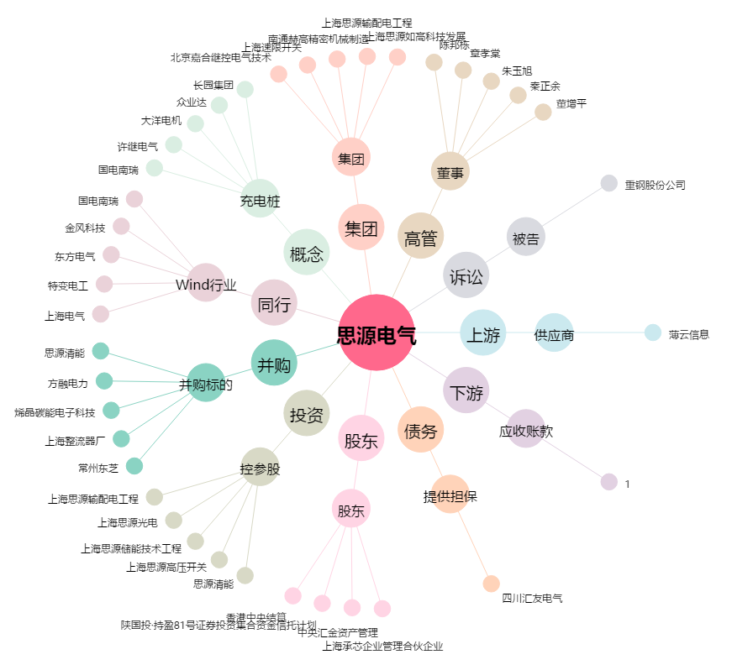
思源电气[002028.SZ] - 关系概览图

